B2B
記入日付： 会社名： Apple Store名：

買取り対象デバイスシート
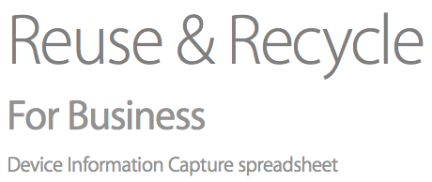

※モデル名は「買取デバイスリスト」をご参照の上、その通りに書いてください
※iPhone、 iPadの場合は容量（GB）もいれてください
カテゴリ | モデル | 数量 | コメント

合計 |  | 0

デバイス情報確認方法
デバイス名の確認方法

1. iPhone、iPadの場合

画面で「設定」を押す
「設定」の中で「一般」を押す
「一般」の中で「情報」を押す
情報の画面で自分のデバイス情報を確認
取得した情報を以下のようにまとめる。 （モデル名＋容量＋WiFiか4Gか） 例）iPhone Xs 64GB 例）iPad 3 16GB WiFi 4G

2. Macの場合

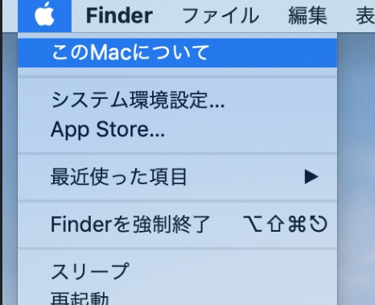

上端のメニューのAppleマークを押す
「このMacについて」を押す
「システムレポート」を押す
ハードウェアの概要に入ると対象デバイスの情報が表示される

